Foglio1
AMD Ryzen 5 3500U with Radeon Vega Mobile Gfx
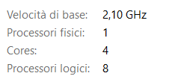

 | 480p(s) |  |  | Full HD(s) |  |  | 4k(s)
mask | seqenziale | parallelo | speedup | seqenziale | parallelo | speedup | seqenziale | parallelo | speedup
3x3 | 0.415 | 0.172 | 2.41 | 0.410 | 0.142 | 2.89 | 5.837 | 1.114 | 5.24
5x5 | 1.040 | 0.145 | 7.17 | 1.303 | 0.255 | 5.11 | 8.997 | 2.325 | 3.87
7x7 | 1.071 | 0.255 | 4.20 | 1.619 | 0.478 | 3.39 | 16.035 | 4.008 | 4.00

